Photos
Avant travaux |  | Après travaux
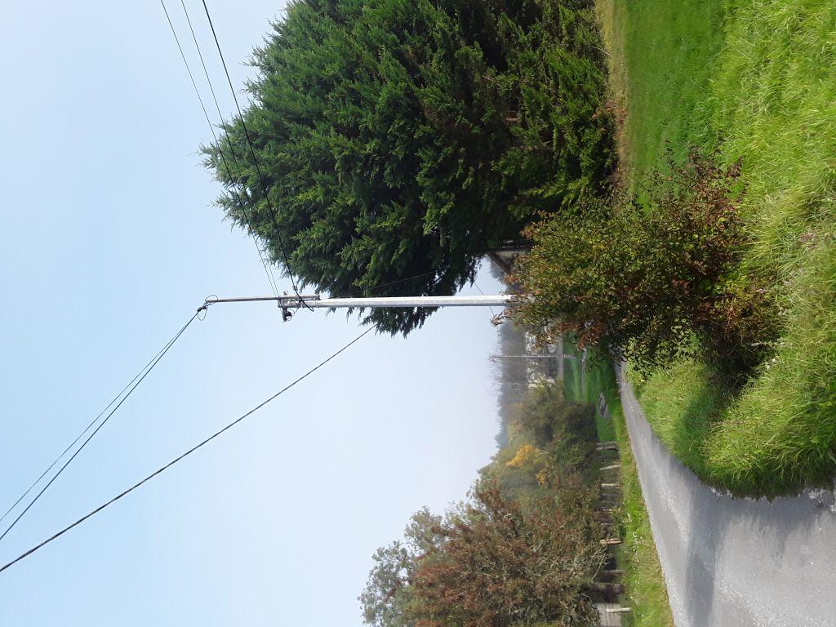 | 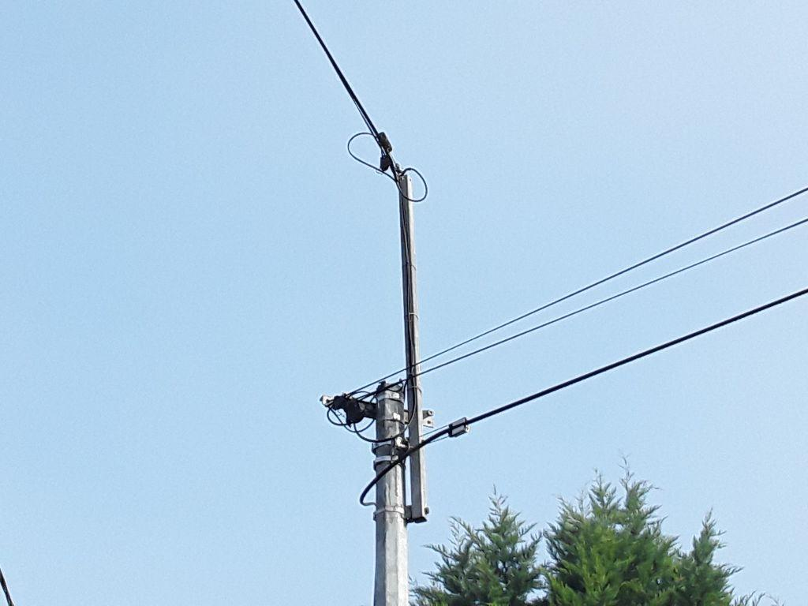
0424250_1.jpg | 0424250_2.jpg
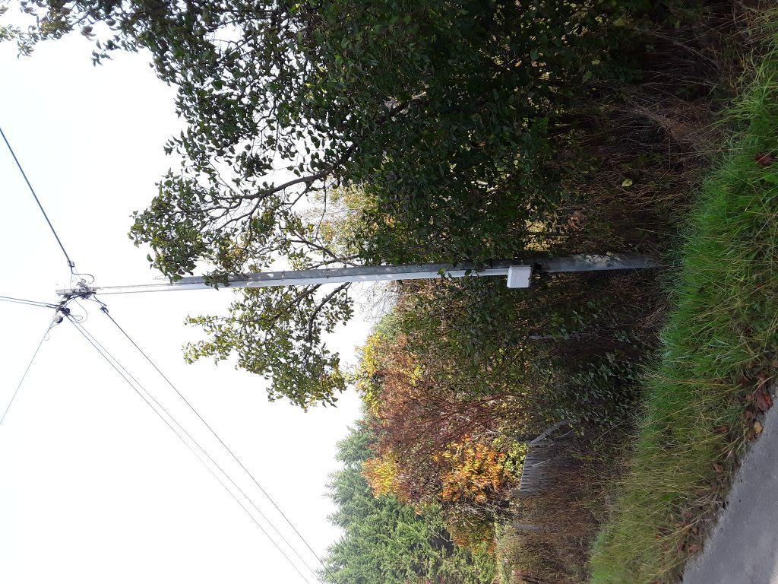 | 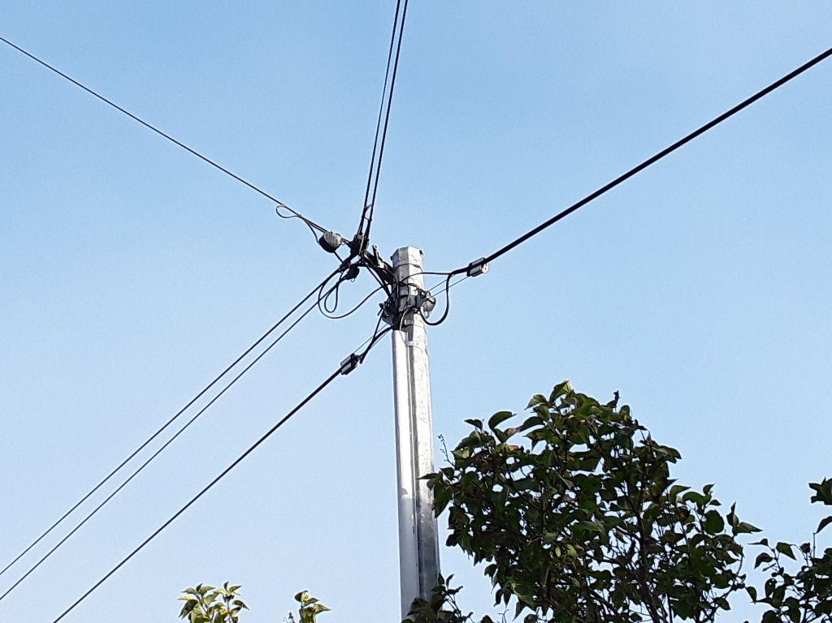
0424251_1.jpg | 0424251_2.jpg

